Hoja1
como es mod 10, es del 0 al 9

TABLA HASH POR ENCADENAMIENTO |  |  |  |  | TABLA HASH POR RECOLOCACION LINEAL |  |  |  | TABLA HASH POR RECOLOCACION CUADRATICA

 | 0 | 130 |  |  | 0 | 130 |  |  | 0 | 130
 | 1 | 631 | 611 |  | 1 | 631 |  |  | 1 | 631
 | 2 |  |  |  | 2 | 611 |  |  | 2 | 611 | 1+1^2
 | 3 |  |  |  | 3 |  |  |  | 3
 | 4 | 534 | 394 |  | 4 | 534 |  |  | 4 | 534 | 4+1^2 = 5 (ocupada) -> 4+ 2^2 = 8
 | 5 | 965 |  |  | 5 | 965 |  |  | 5 | 965
 | 6 |  |  |  | 6 | 394 |  |  | 6
 | 7 | 417 |  |  | 7 | 417 |  |  | 7 | 417
 | 8 |  |  |  | 8 |  |  |  | 8 | 394
 | 9 |  |  |  | 9 |  |  |  | 9

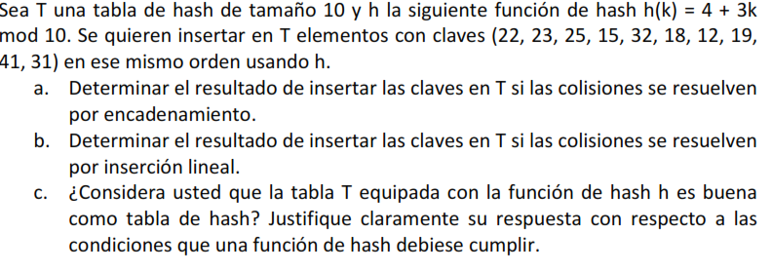

(4+3K )MOD 10

 | ENCADENAMIENTO |  |  |  |  |  | INSERCCION LINEAL
 | 0 | 22 | --->32 | --->12 |  |  | 0 | 22
 | 1 | 19 |  |  |  |  | 1 | 15
 | 2 |  |  |  |  |  | 2 | 32
 | 3 | 23 |  |  |  |  | 3 | 23
 | 4 |  |  |  |  |  | 4 | 12
 | 5 |  |  |  |  |  | 5 | 19
 | 6 |  |  |  |  |  | 6 | 31
 | 7 | 41 | --->31 |  |  |  | 7 | 41
 | 8 | 18 |  |  |  |  | 8 | 18
 | 9 | 25 | --->15 |  |  |  | 9 | 25

 |  | La funcion hash proporcionada en este punto no es la adecuada para la tabla hash porque causa muchas colisiones, tampoco se usan algunas posiciones de la tabla si no fuera por las diferentes formas de solucionar las colisiones

